상품제안서
스카이 핏 에센스 초경량 블루투스 5.4 무선헤드셋 | 상품코드: S37022

 |  |  |  |  |  |  | 02-713-8555 | www.synergygift.co.kr
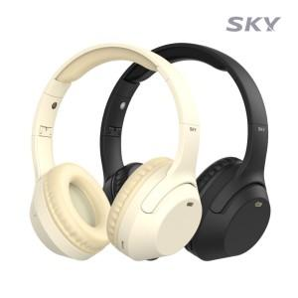

【상세/제작정보】

【인쇄/포장옵션】 | 레이저 / 포장지포장

【공급단가】 | 수량 | 50~ | 100~ | 500~ | 1,000~ | 2,000~
*VAT별도 | 블랙 | 11,220원 | 10,960원 | 10,620원 | 10,100원 | 9,750원
 | 베이지 | 11,220원 | 10,960원 | 10,620원 | 10,100원 | 9,750원

【상품 URL】 | https://www.synergygift.co.kr:443/src/goods_detail.php?gdno=37022

